Лист1
Вариант | Марка кабеля | Диаметр жил d, мм | Rм, Ом/км | Частота, кГц | Тип изоляции* | dк мм | tв мм | tл или tи

7 | МКК-7х4 | 1.2 | 7 | 250 | Т | - | 0.3 | 0.15

Марка кабеля | МКК-7х4
Конструкция | Симметричная
Материал и тип изоляции | Капроновая
Материал оболочки | Медь
Скрутка | Семиугольник(четвёрочная)
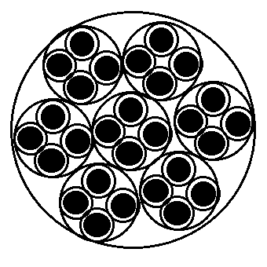
Емкость кабеля | 7x4
Диаметр жил, мм | 1.2
Защитный покров | Полеэтилен
Способ прокладки | Подземный

d1= | 1.5
a= | 2.12
d3= | 3.62
Dкс= | 10.86

R0= | 31.58 |  | R= | 129.87959296

Rm= | 16.77

F= | 1.5
G= | 1
H= | 0.585
kr0= | 0.6
p= | 5
d/a= | 0.32

ln= | 2.5355339059 |  | L= | 0.00042499492529
u= | 1
Q(kr0)= | 0.445
X= | 1.02
r0= | 0.6

X= | 1.02 |  | C= | 2.7825465331E-07
Eз= | 1.90 | 0.000019
Ln= | 3.54
y = | 0.55

w= | 1570000 |  | G= | 3.4948784456
tgб3= | 8
 |  |  | Альфа= | 38540.927162

 |  |  | Бета= | 17.073114091

 |  |  | Zв= | 39.081448712

 |  |  | v= | 91957.447929

 |  |  | T= | 1.0874594962E-05

Контрольные вопросы:
1. Какие параметры относятся к параметрам распространения? |  |  |  |  | К параметрам распространения относятся волновое сопротивление, укорочение волны, затухание и дифракция.
2. Какие параметры относятся к параметрам влияния? |  |  |  |  | К параметрам влияния относятся электромагнитная индукция, электростатическое влияние и эффект экранирования.
3. Какой кабель называют симметричным? |  |  |  |  | Симметричным называется кабель, состоящий из двух или более проводников, расположенных таким образом, что электромагнитные поля, создаваемые этими проводниками, компенсируют друг друга.

